パスワード変更
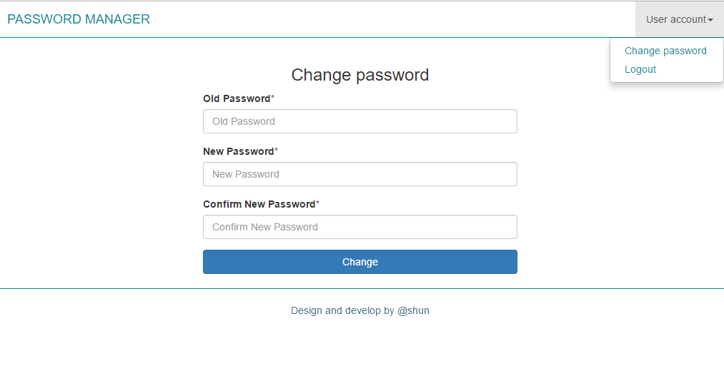
画面レイアウト | 論理名称 | パスワード変更 | 作成日 | 2017-06-16 | 更新日
 | 物理名称 | CHANGE PASSWORD | 作成者 | SHUN | 更新者
 | 備考

レイアウト

